alpha
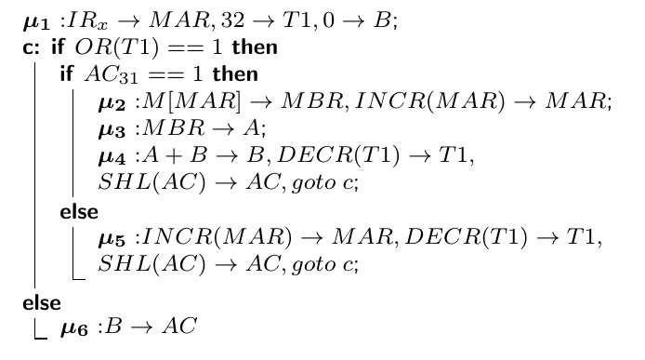
μ - Passo |  |  |  |  |  |  |  |  |  |  |  |  |  |  |  |  |  |  |  |  |  | Bus Indirizzi |  | Bus Dati
 | AIR | ZIR | APC | KPC | AAC | AMAR | AMBR | S | L | E | AA | AB | AL0 | AL1 | AL2 | AT1 | K°T1 | K’T1 | AT2 | K°T2 | K’T2 | x1 x0 | y1 y0 | x2 x1 x0 | y3 y2 y1 y0
1 |  |  |  |  |  | 1 |  |  |  |  |  | 1 |  |  |  | 1 |  | 1

